关系图
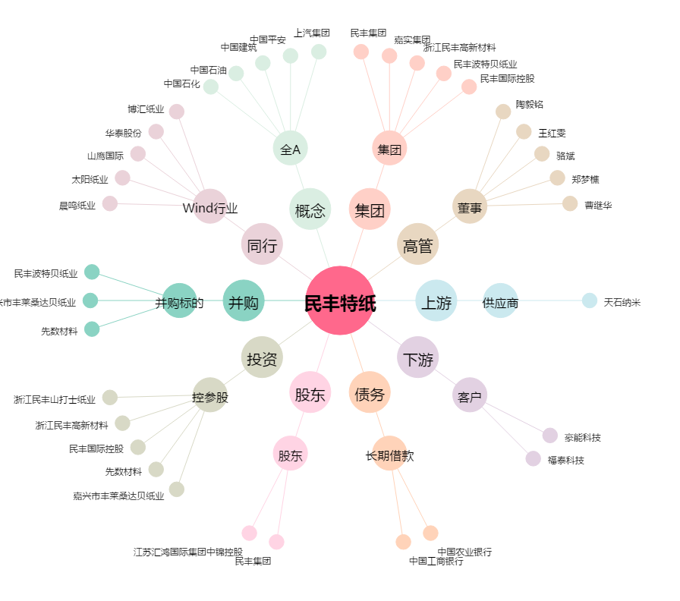
民丰特纸[600235.SH] - 关系概览图

